①
入力メニュー、入力DBメニュー、データリスト
■検討内容
 | INDBMENU(3.5.6.2 (2004/07/05)) と INMENU(3.5.6.2 (2004/07/05)) の代わりに
 | DATALIST(5.7.4.3 (2014/03/28)) の対応をご検討ください。
 | ※HTMLの標準は DATALIST の為、opengionで用意したjavaScriptの維持が減る

■動作確認

※メニューの値並び順は気にしないでください。SQL文の問題だけ

パターン①）初期値セットしていない場合 ⇒ データリストのみ見栄えが違うが標準HTML
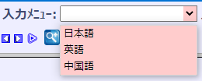
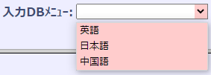
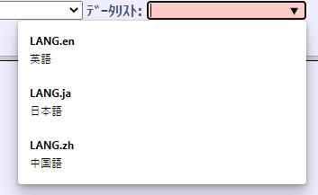

パターン②）コードに当てはまる先頭の文字を入力欄に値を入力した場合 ⇒ データリストのみ絞られる、それ以外は全データ表示
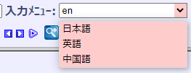
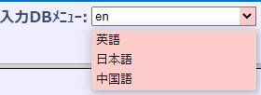

パターン③）コードに当てはまる先頭以外の文字を入力欄に値を入力した場合 ⇒ データリストのみ絞られる、それ以外は全データ表示
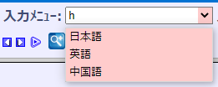
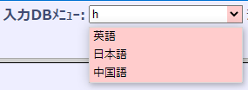

パターン③）名称に当てはまる文字を入力欄に値を入力した場合 ⇒ データリストのみ絞られる、それ以外は全データ表示
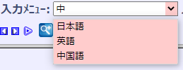

パターン④）存在しない値を入力した場合 ⇒ データリストは何も表示されない、それ以外は全データ表示
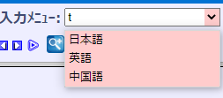

※ブラウザによりプルダウンの見栄えは変わる
 | Microsoft Edge | Internet Explorer | firebox
